Лист2
 |  |  | Запропоноване автором проекту |  |  | Пропозиція експертної групи
 | Фото товару | Вид матеріалу / послуги | Необхідна кількість | Ціна за одиницю, грн | Вартість, грн. | Необхідна кількість | Ціна за одиницю, грн | Вартість, грн.
1 | 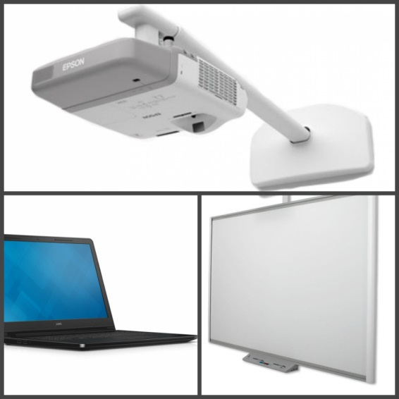 | Інтерактивний комплекс: Діагональ 80"/ 165,6*125сm/ USB 2.0/ Проекційна система - DLP/3000 ANSI lm/800х600/18 000:1Ноутбук 15.6” (1366x768) HD/ Intel Core i3 (AMD A6) /RAM 4 ГБ / HDD 500 ГБ / Intel HD Graphics / LAN / Wi-Fi / Bluetooth / веб-камера | 1 | 52,000 | 52000
2 | 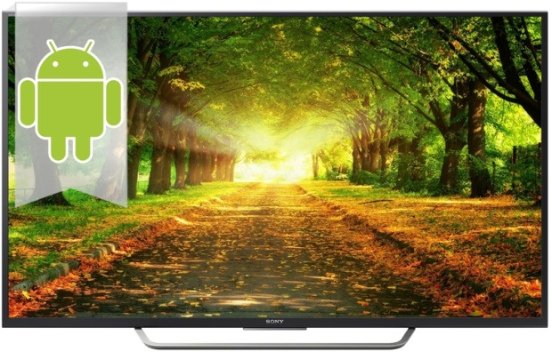 | Телевізор Sony KD-49XD7005 | 1 | 28,000 | 28000
6 |  | Синтезатор Casio AT-5 | 1 | 11,000 | 11000
7 |  | Інфляція | - |  | 2500 |  |  |  | 2985
8 |  | Доставка | - | - | 6000
 |  | Загальна вартість: |  |  | 99500

